塔
（一）塔
ID | 大类 | 子类/名称 | 模式 | 英文变量名 | logic_ref | 功能描述 | 充能效果（1/2/3） | 形象 | 是否完成
10001 | 基础塔 | 光能塔 | 生产 | Tower_Base |  | 每10秒生成5光能，用于召唤细胞战士 | 每10秒生成12光能 | 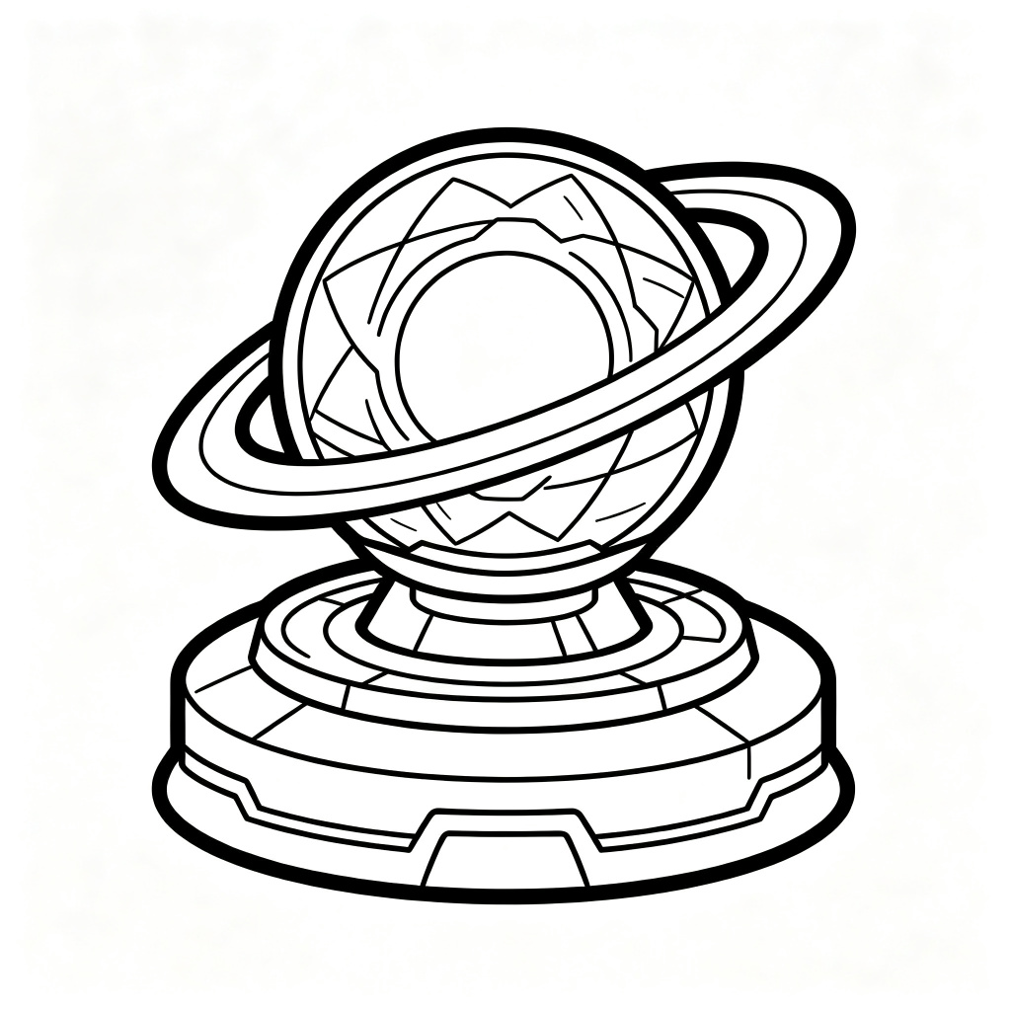 | 是
 |  |  |  |  |  |  | 每10秒生成20光能
 |  |  |  |  |  |  | 每10秒生成30光能
 |  |  | 充能 |  |  | 给1座塔提供1层充能，可叠加，可传导 | 给1座塔提供2层充能
 |  |  |  |  |  |  | 给1座塔提供3层充能
 |  |  |  |  |  |  | 给1座塔提供3层充能，并进入超频模式
 |  |  | 攻击 |  |  | 发射单道激光，攻击范围内最前排敌人，单体伤害 | 发射2道激光，攻击2个不同敌人，伤害为基础的1.2倍
 |  |  |  |  |  |  | 发射3道激光，攻击3个不同敌人，伤害为基础的1.33倍
 |  |  |  |  |  |  | 发射4道激光，攻击4个不同敌人，伤害为基础的1.5倍
10002 | 塔 | 分光塔 | 充能 | Spectroscopic_Tower |  | 接收充能并给两座塔提供对应充能，自身不提供额外充能 | 给两个塔提供1层充能 | 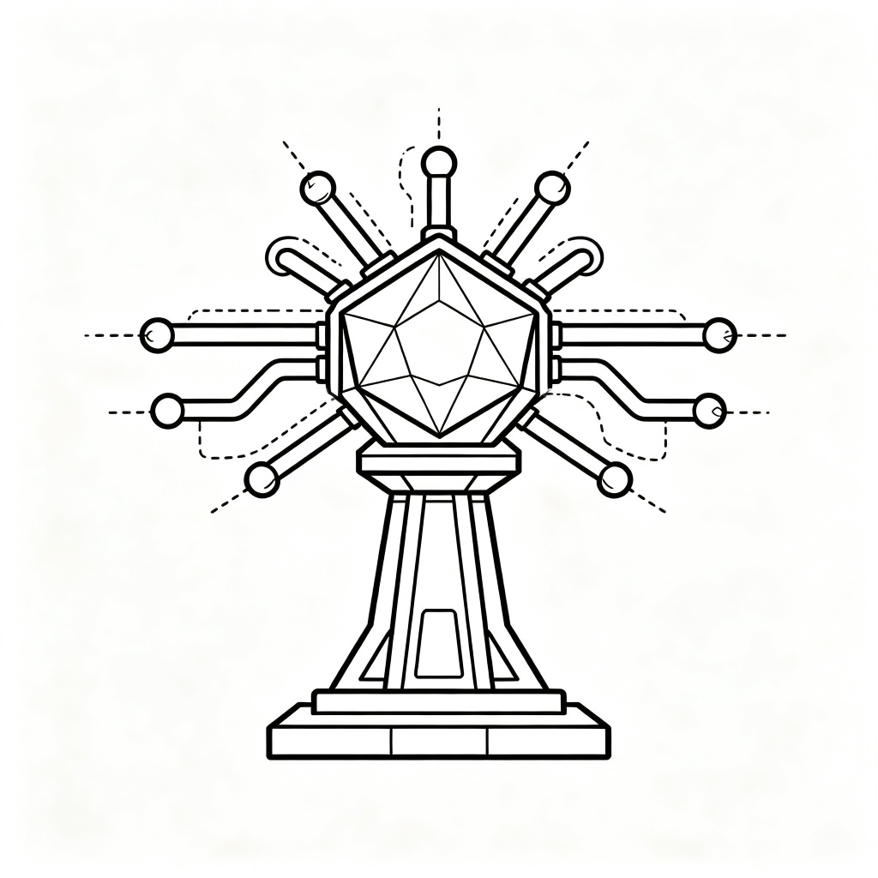 | 否
 |  |  |  |  |  |  | 给两个塔提供2层充能
 |  |  |  |  |  |  | 给两个塔提供3层充能
10003 | 塔 | 炽光塔 | 充能 | Blazing_Tower |  | 给1座塔提供充能，附着火元素，为终端塔增加20%伤害，可叠加，可传导，元素互斥（具体数值待定） | 给1座塔提供2层充能，终端塔的伤害增加40% | 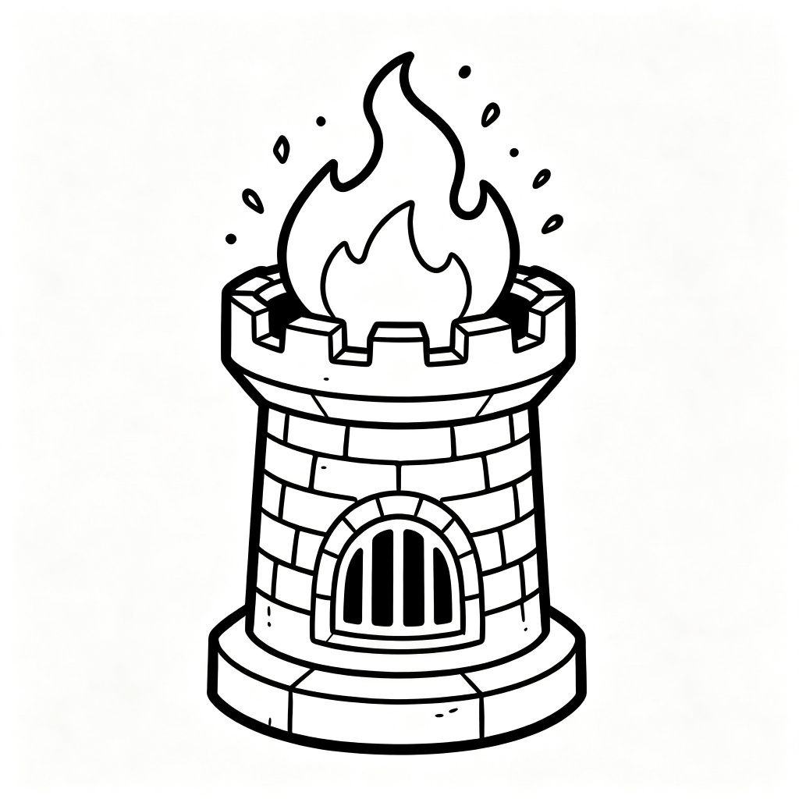 | 否
 |  |  |  |  |  |  | 给1座塔提供3层充能，终端塔的伤害增加60%
 |  |  |  |  |  |  | 给1座塔提供3层充能，终端塔的伤害增加80%
 |  |  | 攻击 |  |  | 发射火球，攻击范围内最前排敌人，单体伤害，附着火元素，敌人受到伤害增加20%（具体数值待定） | 发射火球，伤害为基础的2.4倍，敌人受到伤害增加40%
 |  |  |  |  |  |  | 发射火球，伤害为基础的4倍，敌人受到伤害增加60%
 |  |  |  |  |  |  | 发射火球，伤害为基础的6倍，敌人受到伤害增加80%
10004 | 塔 | 寒光塔 | 充能 | Cold_Tower |  | 给1座塔提供充能，附着冰元素，为终端塔提供敌人移速降低20%的效果，可叠加（最多80%），可传导，元素互斥（具体数值待定） | 给1座塔提供2层充能，终端塔获得减速效果40% | 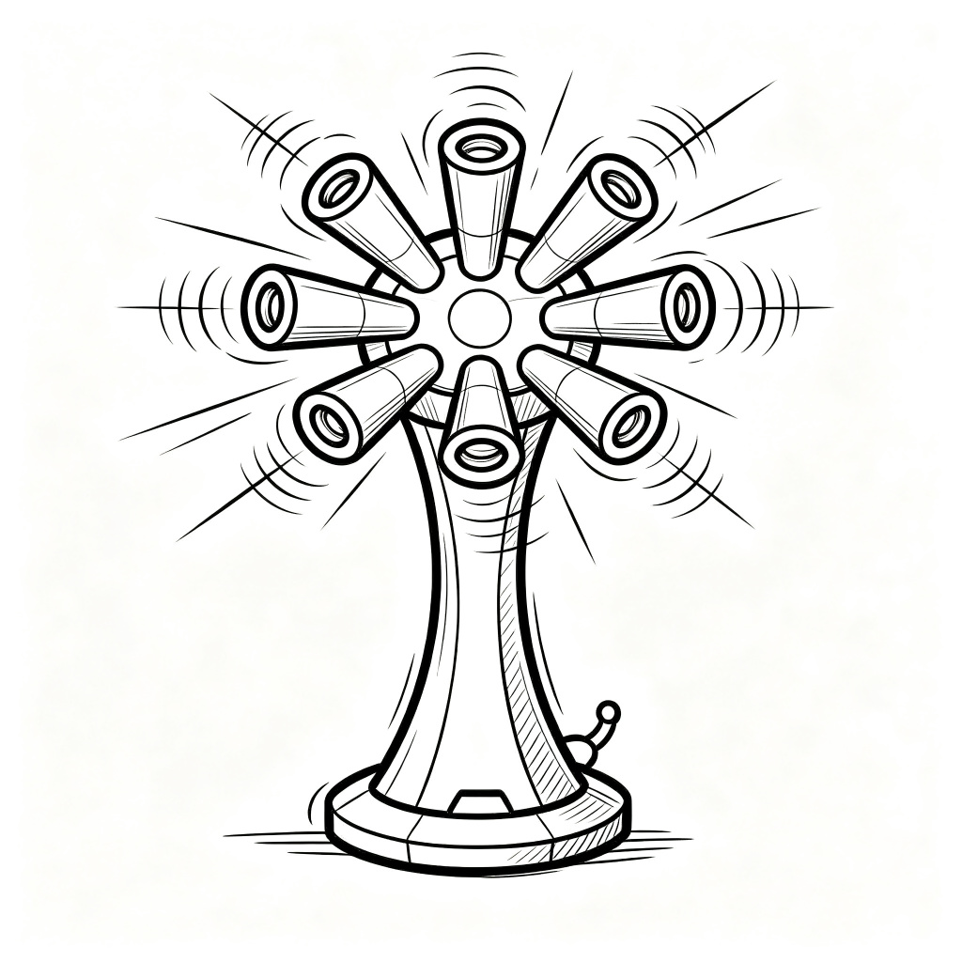 | 否
 |  |  |  |  |  |  | 给1座塔提供3层充能，终端塔获得减速效果60%
 |  |  |  |  |  |  | 给1座塔提供3层充能，终端塔获得减速效果80%
 |  |  | 攻击 |  |  | 发射冰块，攻击范围内最前排敌人，单体伤害，附着冰元素，敌人移速降低20%，元素互斥。（具体数值待定） | 发射冰块，伤害为基础的2.4倍，敌人移速降低40%
 |  |  |  |  |  |  | 发射冰块，伤害为基础的2.4倍，敌人移速降低60%
 |  |  |  |  |  |  | 发射冰块，伤害为基础的2.4倍，敌人移速降低80%
10005 | 塔 |  |  |  |  |  |  | 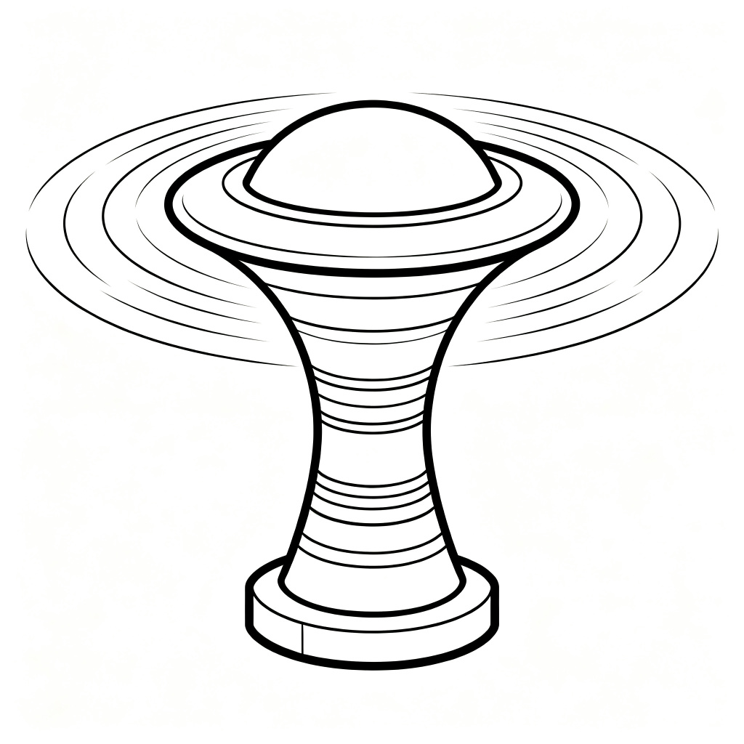 | 否

10006 | 塔 |  |  |  |  |  |  | 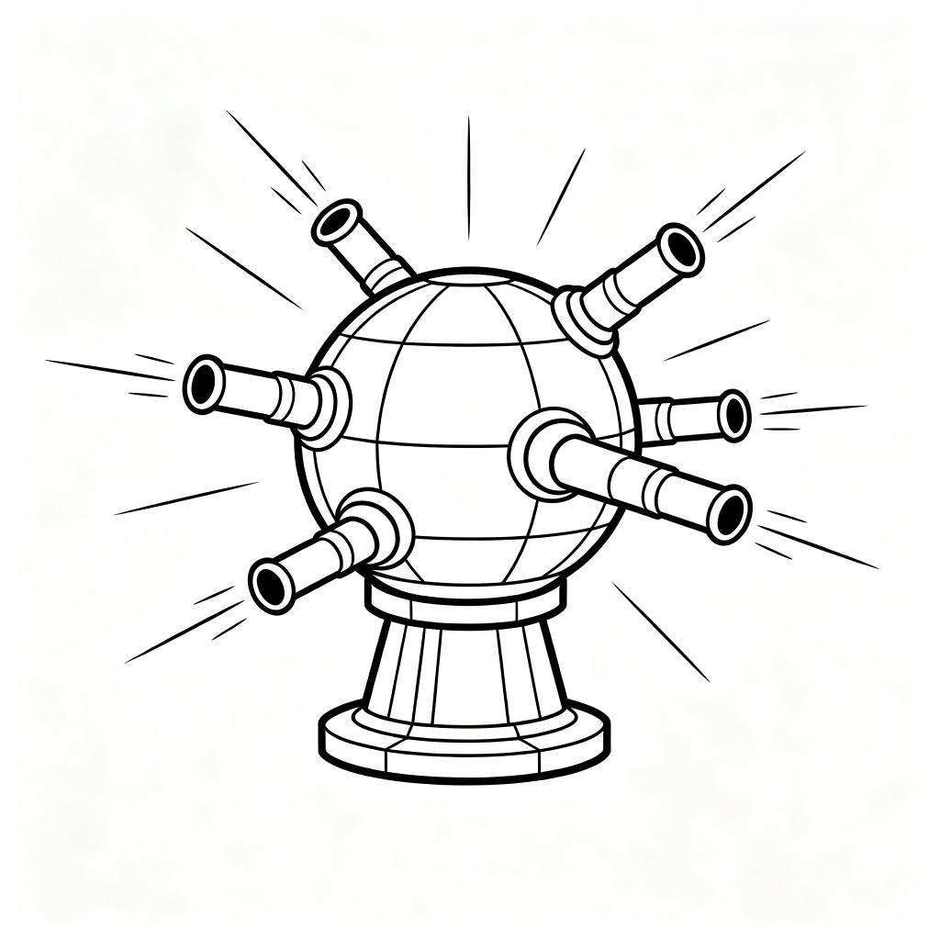 | 否

10007 | 塔 |  |  |  |  |  |  | 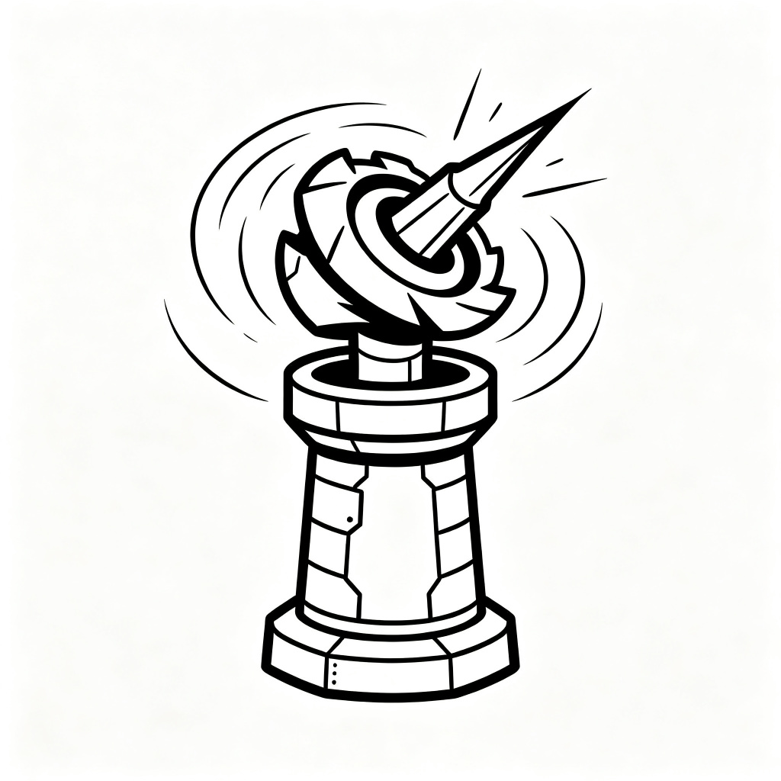 | 否

10008 | 塔 |  |  |  |  |  |  | 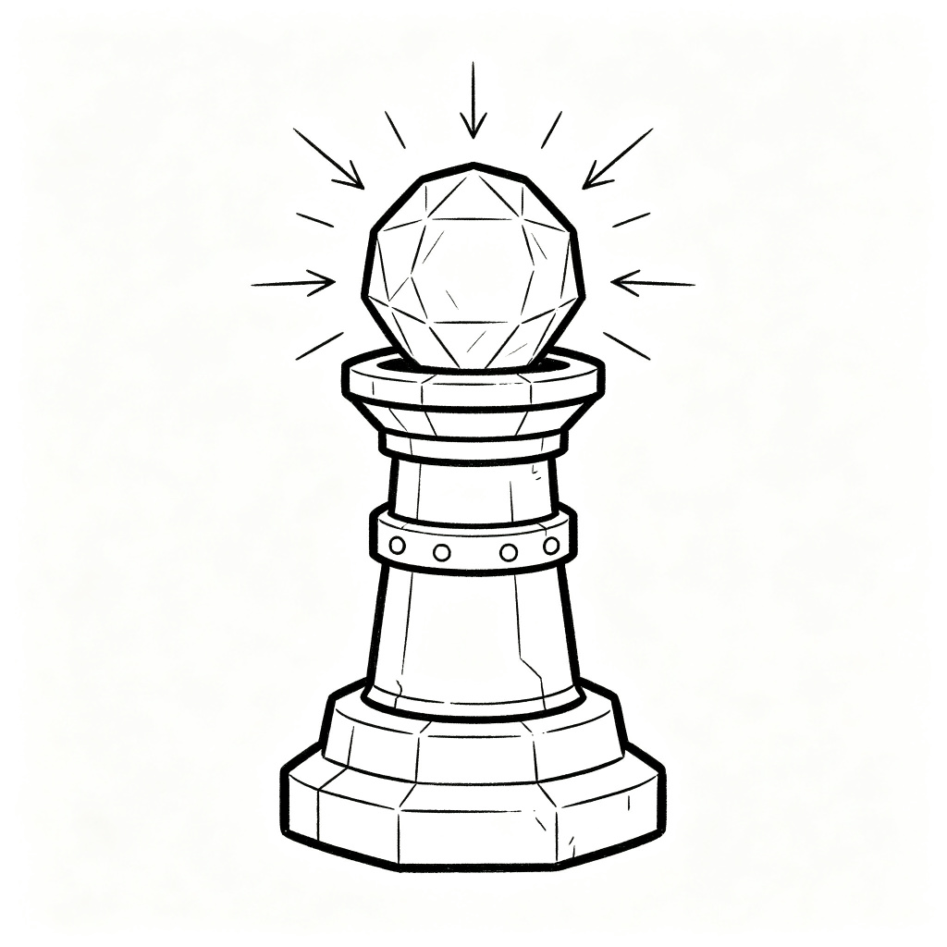 | 否

10009 | 塔 |  |  |  |  |  |  |  | 否

10010 | 塔 |  |  |  |  |  |  |  | 否

10011 | 塔 |  |  |  |  |  |  |  | 否

